Đăng nhập
Project Name | Xây dựng Website mua bán thủy hải sản tích hợp chatbot ai hỗ trợ khách hàng
Module Code | Đăng nhập
 | Hoàn thành | Lỗi | Chưa kiểm tra | Bị chăn | Tổng số trường hợp thử nghiệm
Round 1 | 13 | 0 | 0 | 0 | 13
Round 2 | 13 | 0 | 0 | 0 | 13
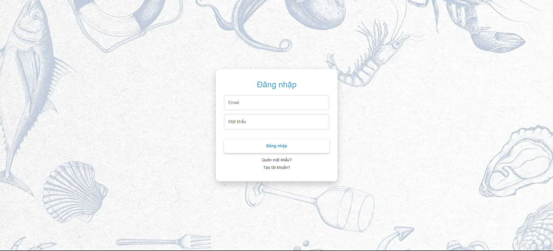
Test Case ID | Mô tả | Hành động | Điều kiện tiên quyết | Kết quả mong đợi | Kết quả thực tế | Kết quả |  |  | Kết quả |  |  | Chú thích
 |  |  |  |  |  | Vòng 1 |  |  | Vòng 2
 |  |  |  |  |  | Trạng thái | Ngày kiểm tra | Người kiểm tra | Trạng thái | Ngày kiểm tra | Người kiểm tra
GUI_SHOW Trang đăng nhập
GUI-DN01 | [ Đăng Nhập] Label |  |  | -Label : blue -Status : enable | -Label : blue -Status : enable | Passed | 2026-04-03 | Đức | Passed | 2026-04-05 | Đức
GUI-DN02 | [Email] Textbox |  |  | -Text color : black -Status : enable | -Text color : black -Status : enable | Passed | 2026-04-03 | Đức | Passed | 2026-04-05 | Đức
GUI-DN03 | [Mật khẩu] Textbox |  |  | -Text color : black -Status : enable | -Text color : black -Status : enable | Passed | 2026-04-03 | Đức | Passed | 2026-04-05 | Đức
GUI-DN04 | [Đăng nhập] Button |  |  | -Text color : blue -Status : enable | -Text color : blue -Status : enable | Passed | 2026-04-03 | Đức | Passed | 2026-04-05 | Đức
GUI-DN05 | [Quên mật khẩu]Link button |  |  | -Text color : black -Status : enable | -Text color : black -Status : enable | Passed | 2026-04-03 | Đức | Passed | 2026-04-05 | Đức
GUI-DN06 | [Tạo tài khoản] Link button |  |  | -Text color : black -Status : enable | -Text color : black -Status : enable | Passed | 2026-04-03 | Đức | Passed | 2026-04-05 | Đức
FUNCTION_SHOW Trang đăng nhập
FUNC-DN01 | Xác thực đăng nhập vào hệ thống thành công | 1. Nhập đúng email và password 2. Click "Đăng nhập". | Truy cập vào hệ thống | Đăng nhập thành công và đi đến trang chủ | Đăng nhập thành công và đi đến trang chủ | Passed | 2026-04-03 | Đức | Passed | 2026-04-05 | Đức
FUNC-DN02 | Đăng nhập thất bại khi điền sai Username hoặc Password | 1. Nhập ussername hoặc password sai 2. Click "SIGN IN". | Truy cập vào hệ thống | Hệ thống thông báo lỗi : "Sai tài khoản hoặc mật khẩu!" | Hệ thống thông báo lỗi : "Sai tài khoản hoặc mật khẩu!" | Passed | 2026-04-03 | Đức | Passed | 2026-04-05 | Đức
FUNC-DN03 | Để trống trường "Mật khẩu". | 1 .Nhập tên tài khoản 2. Không nhập dữ liệu trường "Mật khẩu". 3. Click "Đăng nhập". | Truy cập vào hệ thống | Thông báo lỗi : "Vui lòng nhập pass word" | Thông báo lỗi : "Vui lòng nhập pass word" | Passed | 2026-04-03 | Đức | Passed | 2026-04-05 | Đức
FUNC-DN04 | Để trống trường "Tên đăng nhập" | 2 .Nhập mật khẩu 2. Không nhập dữ liệu trường "Tài khoản". 3. Click "Đăng nhập". | Truy cập vào hệ thống | Thông báo lỗi : "Vui lòng nhập email" | Thông báo lỗi : "Vui lòng nhập email" | Passed | 2026-04-03 | Đức | Passed | 2026-04-05 | Đức
FUNC-DN05 | Để trống tất cả các trường dữ liêu | 1 .Không nhập use name 2. Không nhập dữ liệu trường "Mật khẩu". 3. Click "Đăng nhập". | Truy cập vào hệ thống | Hệ thống thông báo :" Vui lòng nhập email/ password" | Hệ thống thông báo :" Vui lòng nhập email/ password" | Passed | 2026-04-03 | Đức | Passed | 2026-04-05 | Đức
FUNC-DN06 | Click vào link button quên mật khẩu | 1. Click "quên mật khẩu". | Truy cập vào hệ thống | Chuyển sang trang quên mật khẩu | Chuyển sang trang quên mật khẩu | Passed | 2026-04-03 | Đức | Passed | 2026-04-05 | Đức
FUNC-DN07 | Click vào link button tạo tài khoản | 1. Click "tạo tài khoản". | Truy cập vào hệ thống | Chuyển sang trang tạo tài khoản | Chuyển sang trang tạo tài khoản | Passed | 2026-04-03 | Đức | Passed | 2026-04-05 | Đức

Đăng ký
Project Name | Xây dựng Website mua bán thủy hải sản tích hợp chatbot ai hỗ trợ khách hàng
Module Code | Đăng ký
 | Hoàn thành | Lỗi | Chưa kiểm tra | Bị chăn | Tổng số trường hợp thử nghiệm
Round 1 | 17 | 0 | 0 | 0 | 17
Round 2 | 17 | 0 | 0 | 0 | 17
 | 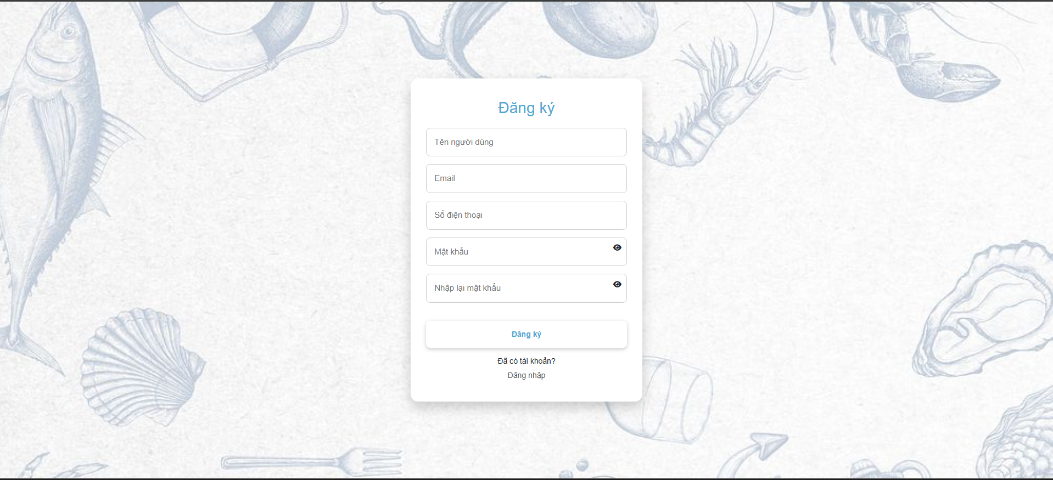
Test Case ID | Mô tả | Quy trình | Điều kiện tiên quyết | Kết quả mong đợi | Kết quả thực tế | Kết quả |  |  | Kết quả |  |  | Chú thích
 |  |  |  |  |  | Vòng 1 |  |  | Vòng 2
 |  |  |  |  |  | Trạng thái | Ngày kiểm tra | Người kiểm tra | Trạng thái | Ngày kiểm tra | Người kiểm tra
GUI_SHOW Đăng ký
GUI-DK01 | [Đăng ký] Lable |  | Truy cập vào hệ thống chọn đăng ký | -Label : blue -Status : enable | -Label : blue -Status : enable | Passed | 2026-04-03 | Đức | Passed | 2026-04-05 | Đức
GUI-DK02 | [Tên người dùng] Textbox |  | Truy cập vào hệ thống chọn đăng ký | -Label : black -Status : enable | -Label : black -Status : enable | Passed | 2026-04-03 | Đức | Passed | 2026-04-05 | Đức
GUI-DK03 | [Email] Textbox |  | Truy cập vào hệ thống chọn đăng ký | -Label : black -Status : enable | -Label : black -Status : enable | Passed | 2026-04-03 | Đức | Passed | 2026-04-05 | Đức
GUI-DK04 | [Tên người dùng] Textbox |  | Truy cập vào hệ thống chọn đăng ký | -Label : black -Status : enable | -Label : black -Status : enable | Passed | 2026-04-03 | Đức | Passed | 2026-04-05 | Đức
GUI-DK05 | [Số điện thoại]textbox |  | Truy cập vào hệ thống chọn đăng ký | -Label : black -Status : enable | -Label : black -Status : enable | Passed | 2026-04-03 | Đức | Passed | 2026-04-05 | Đức
GUI-DK06 | [Mật khẩu] Textbox |  | Truy cập vào hệ thống chọn đăng ký | -Label : black -Status : enable | -Label : black -Status : enable | Passed | 2026-04-03 | Đức | Passed | 2026-04-05 | Đức
GUI-DK07 | [Nhập lại mật khẩu] Textbox |  | Truy cập vào hệ thống chọn đăng ký | -Label : black -Status : enable | -Label : black -Status : enable | Passed | 2026-04-03 | Đức | Passed | 2026-04-05 | Đức
GUI-DK08 | [Hiển thị mật khẩu và nhập lại mật khẩu]Button |  | Truy cập vào hệ thống chọn đăng ký | -Label : black -Status : enable | -Label : black -Status : enable | Passed | 2026-04-03 | Đức | Passed | 2026-04-05 | Đức
GUI-DK09 | [Đăng ký]Button |  | Truy cập vào hệ thống chọn đăng ký | -Text color : Blue -Status : enable | -Text color : Blue -Status : enable | Passed | 2026-04-03 | Đức | Passed | 2026-04-05 | Đức
GUI-DK10 | [Đã có tài khoản]Label |  | Truy cập vào hệ thống chọn đăng ký | -Text color : black -Status : enable | -Text color : black -Status : enable | Passed | 2026-04-03 | Đức | Passed | 2026-04-05 | Đức
GUI-DK11 | [Đăng nhập]Link Button |  | Truy cập vào hệ thống chọn đăng ký | -Label : black -Status : enable | -Label : black -Status : enable | Passed | 2026-04-03 | Đức | Passed | 2026-04-05 | Đức
FUNCTION_SHOW Đăng ký
FUNC-DK01 | Kiểm tra việc đăng ký thành công | 1. Truy cập vào trang web. 2 .Chọn đăng ký 3. Nhập đầy đủ và đúng thông tin 4. Ấn đăng ký | Truy cập vào hệ thống chọn đăng ký | Hiển thị thông báo:"Đăng ký thành công" | Hiển thị thông báo:"Tạo tài khoản thành công" | Passed | 2026-04-03 | Đức | Passed | 2026-04-05 | Đức
FUNC-DK02 | Đăng ký mà nhập thiếu dữ liệu 1 trường bất kỳ | 1. Truy cập vào trang web. 2 .Chọn đăng ký 3. Nhập thiếu dữ liệu 1 trường bất kỳ 4. Ấn đăng ký | Truy cập vào hệ thống chọn đăng ký | Hiển thị thông báo:"Vui lòng nhập thông tin ở (trường bị thiếu)" | Hiển thị thông báo:"Vui lòng nhập thông tin ở (trường bị thiếu)" | Passed | 2026-04-03 | Đức | Passed | 2026-04-05 | Đức
FUNC-DK03 | Đăng ký mà nhập email đã tồn tại trong hệ thống | 1. Truy cập vào trang web. 2 .Chọn đăng ký 3. Nhập email đã tồn tại trong hệ thống 4. Ấn đăng ký | Truy cập vào hệ thống chọn đăng ký | Hiển thị thông báo:"email đã tồn tại trong hệ thống " | Hiển thị thông báo:"email đã tồn tại trong hệ thống " | Passed | 2026-04-03 | Đức | Passed | 2026-04-05 | Đức
FUNC-DK04 | Đăng ký mà nhập mật khẩu không khớp | 1. Truy cập vào trang web. 2 .Chọn đăng ký 3. Nhập mật khẩu không khớp 4. Ấn đăng ký | Truy cập vào hệ thống chọn đăng ký | Hiển thị thông báo:"Mật khẩu không khớp" | Hiển thị thông báo:"Mật khẩu không khớp" | Passed | 2026-04-03 | Đức | Passed | 2026-04-05 | Đức
FUNC-DK05 | Kiểm tra chức năng nút hiển thị/ẩn mật khẩu | 1. Truy cập vào trang web. 2 .Chọn đăng ký 3. Ấn nút hiển thị/ẩn mật khẩu | Truy cập vào hệ thống chọn đăng ký | Mật khẩu sẽ hiển thị/ẩn mỗi lần nhấn nút | Mật khẩu sẽ hiển thị/ẩn mỗi lần nhấn nút | Passed | 2026-04-03 | Đức | Passed | 2026-04-05 | Đức
FUNC-DK06 | Kiểm tra chức năng nút đăng nhập | 1. Truy cập vào trang web. 2 .Chọn đăng ký 3. Nhấn nút đăng nhập | Truy cập vào hệ thống chọn đăng ký | Chuyển tới trang đăng nhập | Chuyển tới trang đăng nhập | Passed | 2026-04-03 | Đức | Passed | 2026-04-05 | Đức

Quên mật khẩu
Project Name | Xây dựng Website mua bán thủy hải sản tích hợp chatbot ai hỗ trợ khách hàng
Module Code | Quên mật khẩu
 | Hoàn thành | Lỗi | Chưa kiểm tra | Bị chặn | Tổng lần kiểm tra
Round 1 | 7 | 0 | 0 | 0 | 7
Round 2 | 7 | 0 | 0 | 0 | 7

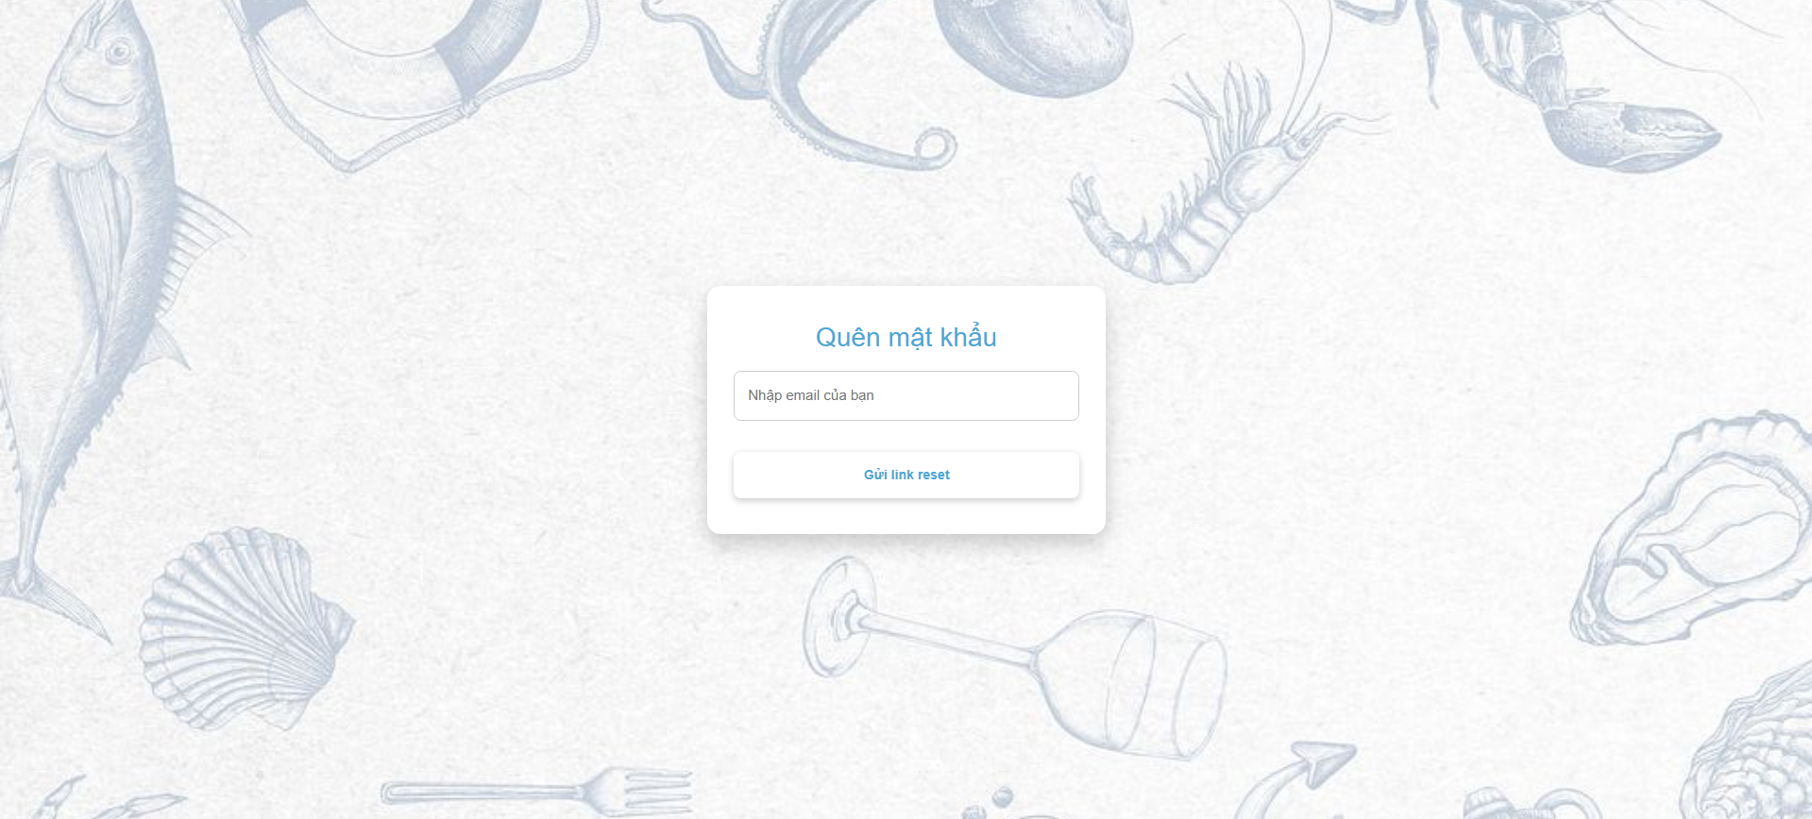
Test Case ID | Mô tả | Quy trình | Kết quả mong đợi | Kết quả thực tế | Kết quả |  |  |  |  |  | Chú thích
 |  |  |  |  | Vòng 1 |  |  | Vòng 2
 |  |  |  |  | Trạng thái | Ngày kiểm tra | Người kiểm tra | Trạng thái | Ngày kiểm tra | Người kiểm tra
GUI_SHOW Quên mật khẩu
GUI-QMK01 | [Quên mật khẩu] Label |  | - Text: Blue - Status: Enable | - Text: Blue - Status: Enable | Passed | 2026-04-03 | Đức | Passed | 2026-04-05 | Đức
GUI-QMK02 | [Nhập email của bạn] Textbox |  | - Text: Black - Status: Enable | - Text: Black - Status: Enable | Passed | 2026-04-03 | Đức | Passed | 2026-04-05 | Đức
GUI-QMK03 | [Gửi link reset] Button |  | - Text: Blue - Status: Enable | - Text: Blue - Status: Enable | Passed | 2026-04-03 | Đức | Passed | 2026-04-05 | Đức
FUNCTION_SHOW Quên mật khẩu
FUN-QMK01 | Nhập đúng email tồn tại trong hệ thống | 1. Truy cập vào trang web chọn quên mật khẩu 2. Nhập đúng email tồn tại trông hệ thống 3. Nhấn gửi link reset | Hiển thị thông báo:"Đã gửi link reset đến email" | Hiển thị thông báo:"Đã gửi link reset đến email" | Passed | 2026-04-03 | Đức | Passed | 2026-04-05 | Đức
FUN-QMK02 | Nhập email không tồn tại trong hệ thống | 1. Truy cập vào trang web chọn quên mật khẩu 2. Nhập email không tồn tại trông hệ thống 3. Nhấn gửi link reset | Hiển thị thông báo:"Lỗi sever hoặc email không tồn tại" | Hiển thị thông báo:"Lỗi sever hoặc email không tồn tại" | Passed | 2026-04-03 | Đức | Passed | 2026-04-05 | Đức
FUN-QMK03 | Không nhập gì cả | 1. Truy cập vào trang web chọn quên mật khẩu 2. Không nhập gì cả 3. Nhấn gửi link reset | Hiển thị thông báo:"Vui lòng nhập email" | Hiển thị thông báo:"Vui lòng nhập email" | Passed | 2026-04-03 | Đức | Passed | 2026-04-05 | Đức
FUN-QMK04 | Nhập email bị thiếu @ | 1. Truy cập vào trang web chọn quên mật khẩu 2. Nhập email bị thiếu @ 3. Nhấn gửi link reset | Hiển thị thông báo:"Nhập thiếu @ trong email" | Hiển thị thông báo:"Nhập thiếu @ trong email" | Passed | 2026-04-03 | Đức | Passed | 2026-04-05 | Đức

Xem sản phẩm
Project Name | Xây dựng Website mua bán thủy hải sản tích hợp chatbot ai hỗ trợ khách hàng
Module Code | Xem sản phẩm
 | Hoàn thành | Lỗi | Chưa kiểm tra | Bị chặn | Tổng lần kiểm tra
Round 1 | 8 | 0 | 0 | 0 | 8
Round 2 | 88 | 0 | 0 | 0 | 8
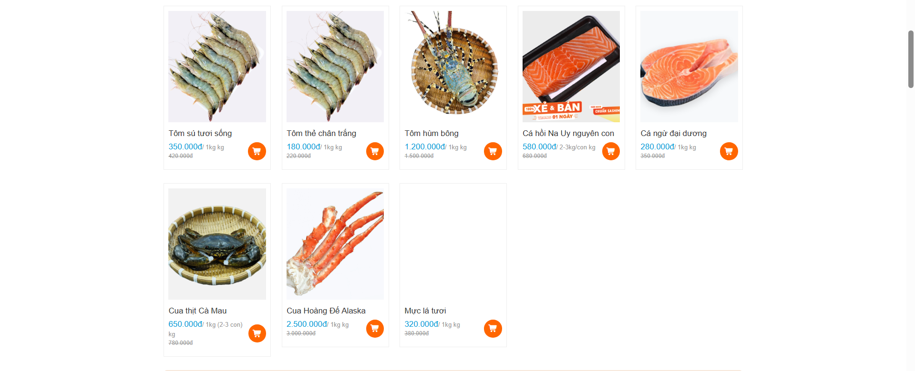

Test Case ID | Mô tả | Quy trình | Kết quả mong đợi | Kết quả thực tế | Kết quả |  |  |  |  |  | Chú thích
 |  |  |  |  | Vòng 1 |  |  | Vòng 2
 |  |  |  |  | Trạng thái | Ngày kiểm tra | Người kiểm tra | Trạng thái | Ngày kiểm tra | Người kiểm tra
GUI_SHOW Xem sản phẩm
GUI-XSP01 | [Hình ảnh] image button |  | - Status: Enable | - Status: Enable | Passed | 2026-04-03 | Đức | Passed | 2026-04-05 | Đức
GUI-XSP02 | [Tên sản phẩm] text |  | - Text: Black - Status: Enable | - Text: Black - Status: Enable | Passed | 2026-04-03 | Đức | Passed | 2026-04-05 | Đức
GUI-XSP03 | [Giá] Text |  | - Text: Blue - Status: Enable | - Text: Blue - Status: Enable | Passed | 2026-04-03 | Đức | Passed | 2026-04-05 | Đức
GUI-XSP04 | [Cân nặng, số lượng] Text |  | - Text: Black - Status: Enable | - Text: Black - Status: Enable | Passed | 2026-04-03 | Đức | Passed | 2026-04-05 | Đức
GUI-XSP05 | [Thêm vào giỏ hàng] Button |  | - Color: Orange - Status: Enable | - Color: Orange - Status: Enable | Passed | 2026-04-03 | Đức | Passed | 2026-04-05 | Đức
FUNCTION_SHOW Xem sản phẩm
FUN-XSP01 | Hiển thị sản phẩm khi truy cập vào trang web | 1. Truy cập vào trang web | Hiển thị sản phẩm | Hiển thị sản phẩm | Passed | 2026-04-03 | Đức | Passed | 2026-04-05 | Đức
FUN-XSP02 | Nhấn vào sản phẩm bất kỳ | 1. Truy cập vào trang web 2. Nhấn vào sản phẩm bất kỳ | Hiển thị chi tiết sản phẩm | Hiển thị chi tiết sản phẩm | Passed | 2026-04-03 | Đức | Passed | 2026-04-05 | Đức
FUN-XSP03 | Nhấn vào biểu tượng giỏ hàng trên sản phẩm | 1. Truy cập vào trang web 2. Nhấn vào biểu tượng giỏ hàng trên sản phẩm | Hiển thị thông báo:"đã thêm vào giỏ hàng" và thêm sản phẩm vào giỏ hàng | Hiển thị thông báo:"đã thêm vào giỏ hàng" và thêm sản phẩm vào giỏ hàng | Passed | 2026-04-03 | Đức | Passed | 2026-04-05 | Đức

Xem chi tiết sản phẩm
Project Name | Xây dựng Website mua bán thủy hải sản tích hợp chatbot ai hỗ trợ khách hàng
Module Code | Xem chi tiết sản phẩm
 | Hoàn thành | Lỗi | Chưa kiểm tra | Bị chặn | Tổng lần kiểm tra
Round 1 | 17 | 0 | 0 | 0 | 17
Round 2 | 17 | 0 | 0 | 0 | 17
 | 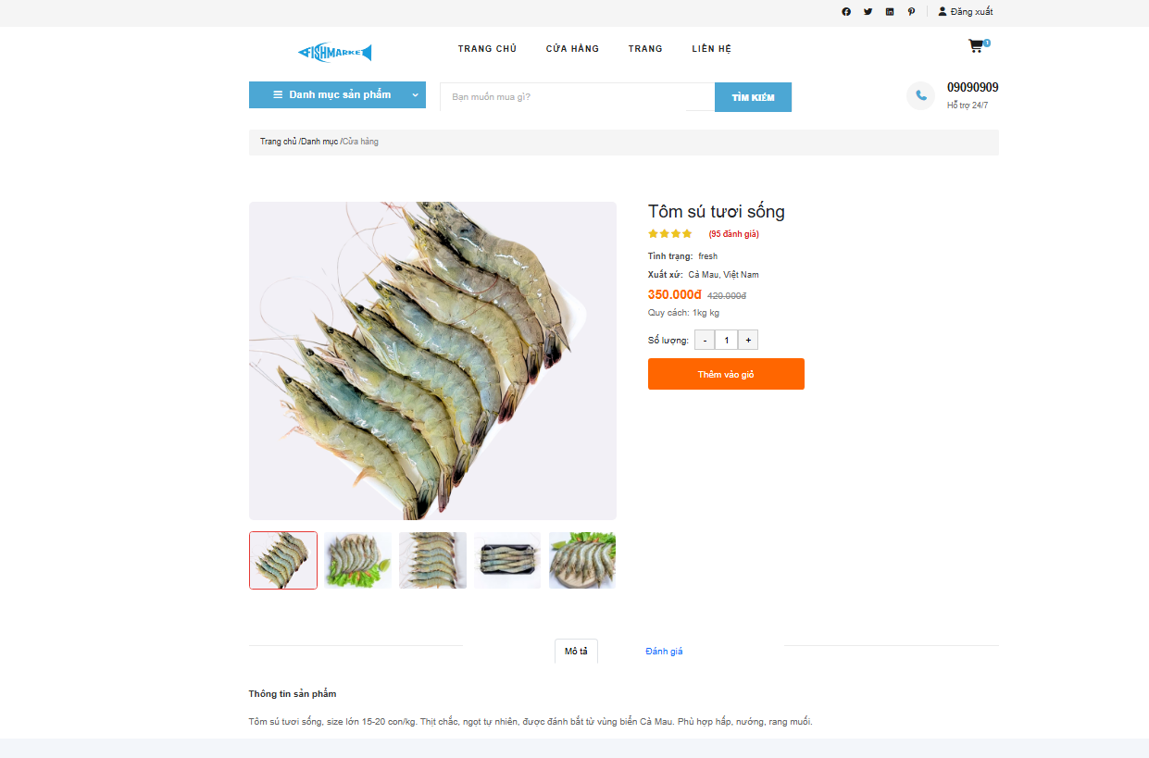

Test Case ID | Mô tả | Quy trình | Kết quả mong đợi | Kết quả thực tế | Kết quả |  |  |  |  |  | Chú thích
 |  |  |  |  | Vòng 1 |  |  | Vòng 2
 |  |  |  |  | Trạng thái | Ngày kiểm tra | Người kiểm tra | Trạng thái | Ngày kiểm tra | Người kiểm tra
GUI_SHOW Xem chi tiết sản phẩm
GUI-XCTSP01 | [Hình ảnh]image |  | - Status: Enable | - Status: Enable | Passed | 2026-04-03 | Đức | Passed | 2026-04-05 | Đức
GUI-XCTSP02 | [Tên sản phẩm] Text |  | - Color: black - Status: Enable | - Color: black - Status: Enable | Passed | 2026-04-03 | Đức | Passed | 2026-04-05 | Đức
GUI-XCTSP03 | [Đánh giá Sao] Text |  | - Color: yellow,red - Status: Enable | - Color: yellow,red - Status: Enable | Passed | 2026-04-03 | Đức | Passed | 2026-04-05 | Đức
GUI-XCTSP04 | [Tình trạng] Text |  | - Color: black - Status: Enable | - Color: black - Status: Enable | Passed | 2026-04-03 | Đức | Passed | 2026-04-05 | Đức
GUI-XCTSP05 | [Xuất xứ] Text |  | - Color: black - Status: Enable | - Color: black - Status: Enable | Passed | 2026-04-03 | Đức | Passed | 2026-04-05 | Đức
GUI-XCTSP06 | [Giá] Text |  | - Color: orange, black - Status: Enable | - Color: orange, black - Status: Enable | Passed | 2026-04-03 | Đức | Passed | 2026-04-05 | Đức
GUI-XCTSP07 | [Quy cách] Text |  | - Color: black - Status: Enable | - Color: black - Status: Enable | Passed | 2026-04-03 | Đức | Passed | 2026-04-05 | Đức
GUI-XCTSP08 | [Số lượng] Text |  | - Color: black - Status: Enable | - Color: black - Status: Enable | Passed | 2026-04-03 | Đức | Passed | 2026-04-05 | Đức
GUI-XCTSP09 | [Mô tả]Button |  | - Color: black/blue - Status: Enable | - Color: black/blue - Status: Enable | Passed | 2026-04-03 | Đức | Passed | 2026-04-05 | Đức
GUI-XCTSP10 | [Đánh giá]Button |  | - Color: black/blue - Status: Enable | - Color: black/blue - Status: Enable | Passed | 2026-04-03 | Đức | Passed | 2026-04-05 | Đức
GUI-XCTSP11 | [+/-] Button |  | - Color: black - Status: Enable | - Color: black - Status: Enable | Passed | 2026-04-03 | Đức | Passed | 2026-04-05 | Đức
GUI-XCTSP12 | [Thêm vào giỏ] Button |  | - Color: orange - Status: Enable | - Color: orange - Status: Enable | Passed | 2026-04-03 | Đức | Passed | 2026-04-05 | Đức
FUNCTION_SHOW Xem chi tiết sản phẩm
FUN-XCTSP01 | Hiển thị chi tiết sản phẩm khi nhấn vào sản phẩm | 1. Truy cập vào trang web 2. Nhấn vào sản phẩm bất kỳ | Hiển thị chi tiết sản phẩm | Hiển thị chi tiết sản phẩm | Passed | 2026-04-03 | Đức | Passed | 2026-04-05 | Đức
FUN-XCTSP02 | Nhấn nút -/+ thay đổi số lượng | 1. Truy cập vào trang web 2. Nhấn vào sản phẩm bất kỳ 3. Nhấn nút +/- thay đổi số lượng | Thay đổi số lượng theo mỗi lần nhấn +/- | Thay đổi số lượng theo mỗi lần nhấn +/- | Passed | 2026-04-03 | Đức | Passed | 2026-04-05 | Đức
FUN-XCTSP03 | Nhấn thêm vào giỏ hàng | 1. Truy cập vào trang web 2. Nhấn vào sản phẩm bất kỳ 3. Nhấn thêm vào giỏ hàng | Thêm sản phẩm vào giỏ hàng theo số lượng đã chọn | Thêm sản phẩm vào giỏ hàng theo số lượng đã chọn | Passed | 2026-04-03 | Đức | Passed | 2026-04-05 | Đức
FUN-XCTSP04 | Nhấn nút mô tả | 1. Truy cập vào trang web 2. Nhấn vào sản phẩm bất kỳ 3. Nhấn mô tả | Hiển thị mô tả sản phẩm | Hiển thị mô tả sản phẩm | Passed | 2026-04-03 | Đức | Passed | 2026-04-05 | Đức
FUN-XCTSP05 | Nhấn đánh giá | 1. Truy cập vào trang web 2. Nhấn vào sản phẩm bất kỳ 3. Nhấn đánh giá | Hiển thị đánh giá sản phẩm | Hiển thị đánh giá sản phẩm | Passed | 2026-04-03 | Đức | Passed | 2026-04-05 | Đức

Tìm kiếm sản phẩm
Project Name | Xây dựng Website mua bán thủy hải sản tích hợp chatbot ai hỗ trợ khách hàng
Module Code | Tìm kiếm sản phẩm
 | Hoàn thành | Lỗi | Chưa kiểm tra | Bị chặn | Tổng lần kiểm tra
Round 1 | 8 | 0 | 0 | 0 | 8
Round 2 | 8 | 0 | 0 | 0 | 8

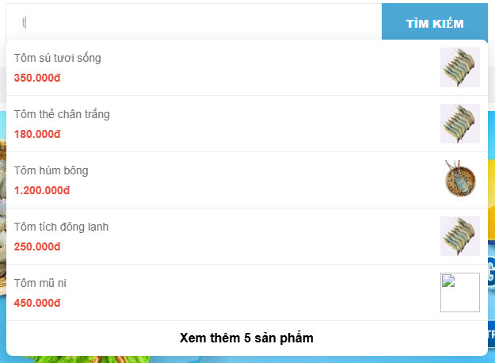
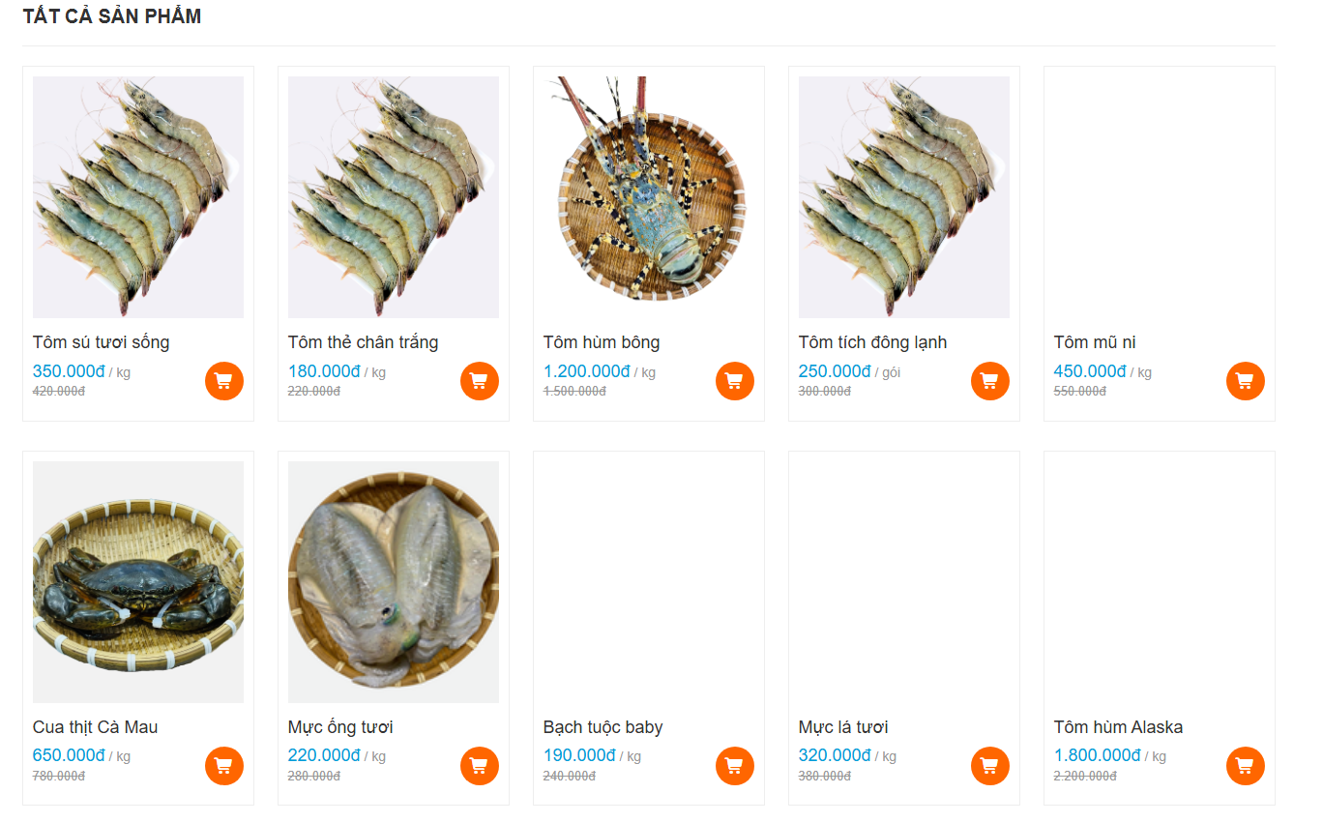

Test Case ID | Mô tả | Quy trình | Điều kiện tiên quyết | Kết quả mong đợi | Kết quả thực tế | Kết quả |  |  |  |  |  | Chú thích
 |  |  |  |  |  | Vòng 1 |  |  | Vòng 2
 |  |  |  |  |  | Trạng thái | Ngày kiểm tra | Người kiểm tra | Trạng thái | Ngày kiểm tra | Người kiểm tra
GUI_SHOW Tìm kiếm sản phẩm
GUI-TKSP01 | [Bạn muốn mua gì]Textbox |  |  | - Color: black - Status: Enable | - Color: black - Status: Enable | Passed | 2026-04-03 | Đức | Passed | 2026-04-05 | Đức
GUI-TKSP02 | [Tìm kiếm] Button |  |  | - Color: blue - Status: Enable | - Color: blue - Status: Enable | Passed | 2026-04-03 | Đức | Passed | 2026-04-05 | Đức
GUI-TKSP03 | [Sản phẩm] link button |  |  | - Status: Enable | - Status: Enable | Passed | 2026-04-03 | Đức | Passed | 2026-04-05 | Đức
FUNCTION_SHOW Tìm kiếm sản phẩm
FUNC-TKSP01 | Nhập chữ bất kỳ có trong tên sản phảm trong hệ thống | 1. Truy cập vào trang web 2. Nhấn vào ô tìm kiếm 3.Nhập chữ bất kỳ có trong tên sản phảm trong hệ thống | Truy cập vào hệ thống | Hiển thị danh sách thu gọn sản phẩm có ký tự trùng với ô tìm kiếm vừa nhập | Hiển thị danh sách sản phẩm có ký tự trùng với ô tìm kiếm vừa nhập | Passed | 2026-04-03 | Đức | Passed | 2026-04-05 | Đức
FUNC-TKSP02 | Nhập chữ bất kỳ có trong tên sản phảm trong hệ thống và ấn tìm kiếm | 1. Truy cập vào trang web 2. Nhấn vào ô tìm kiếm 3.Nhập chữ bất kỳ có trong tên sản phảm trong hệ thống 4. Ấn tìm kiếm | Truy cập vào hệ thống | Hiển thị tất cả sản phẩm có ký tự trùng với ô tìm kiếm vừa nhập | Hiển thị tất cả sản phẩm có ký tự trùng với ô tìm kiếm vừa nhập | Passed | 2026-04-04 | Đức | Passed | 2026-04-06 | Đức
FUNC-TKSP03 | Không nhập gì và ấn tìm kiếm | 1. Truy cập vào trang web 2. Nhấn vào ô tìm kiếm 3.Không nhập gì 4. Ấn tìm kiếm | Truy cập vào hệ thống | Không có gì xảy ra | Không có gì xảy ra | Passed | 2026-04-05 | Đức | Passed | 2026-04-07 | Đức
FUNC-TKSP04 | Nhập các ký tự không có trông tên sản phảm và ấn tìm kiếm | 1. Truy cập vào trang web 2. Nhấn vào ô tìm kiếm 3. Nhập các ký tự không có trông tên sản phảm và ấn tìm kiếm 4. Ấn tìm kiếm | Truy cập vào hệ thống | Không hiển thị sản phẩm nào | Không hiển thị sản phẩm nào | Passed | 2026-04-06 | Đức | Passed | 2026-04-08 | Đức
FUNC-TKSP05 | Ấn xem thêm sản phẩm | 1. Truy cập vào trang web 2. Nhấn vào ô tìm kiếm 3.Nhập chữ bất kỳ có trong tên sản phảm trong hệ thống 4. Ấn xem thêm sản phẩm | Truy cập vào hệ thống | Hiển thị tất cả sản phẩm có ký tự trùng với ô tìm kiếm vừa nhập | Hiển thị tất cả sản phẩm có ký tự trùng với ô tìm kiếm vừa nhập | Passed | 2026-04-07 | Đức | Passed | 2026-04-09 | Đức

Quản lý thông tin cá nhân
Project Name | Xây dựng Website mua bán thủy hải sản tích hợp chatbot ai hỗ trợ khách hàng
Module Code | Quản lý thông tin cá nhân
 | Hoàn thành | Lỗi | Chưa kiểm tra | Bị chặn | Tổng lần kiểm tra
Round 1 | 11 | 0 | 0 | 0 | 11
Round 2 | 11 | 0 | 0 | 0 | 11
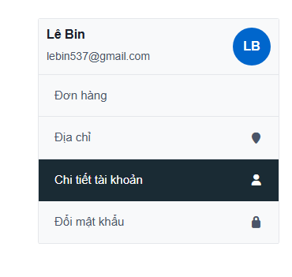

Test Case ID | Mô tả | Quy trình | Điều kiện tiên quyết | Kết quả mong đợi | Kết quả thực tế | Kết quả |  |  |  |  |  | Chú thích
 |  |  |  |  |  | Vòng 1 |  |  | Vòng 2
 |  |  |  |  |  | Trạng thái | Ngày kiểm tra | Người kiểm tra | Trạng thái | Ngày kiểm tra | Người kiểm tra
GUI_SHOW Quản lý thông tin cá nhân
GUI-QLTTCN01 | [tên người dùng]text box |  |  | - Text Color: black - Status: Enable | - Text Color: black - Status: Enable | Passed | 2026-04-03 | Đức | Passed | 2026-04-05 | Đức
GUI-QLTTCN02 | [email]textbox |  |  | - Text Color: black - Status: Enable | - Text Color: black - Status: Enable | Passed | 2026-04-03 | Đức | Passed | 2026-04-05 | Đức
GUI-QLTTCN03 | [ảnh đại diện] image |  |  | - Text Color: black - Status: Enable | - Text Color: black - Status: Enable | Passed | 2026-04-03 | Đức | Passed | 2026-04-05 | Đức
GUI-QLTTCN04 | [đơn hàng] button |  |  | - Text Color: black - Status: Enable | - Text Color: black - Status: Enable | Passed | 2026-04-03 | Đức | Passed | 2026-04-05 | Đức
GUI-QLTTCN05 | [địa chỉ] button |  |  | - Text Color: black - Status: Enable | - Text Color: black - Status: Enable | Passed | 2026-04-03 | Đức | Passed | 2026-04-05 | Đức
GUI-QLTTCN06 | [Chi tiết tài khoản] button |  |  | - Text Color: black - Status: Enable | - Text Color: black - Status: Enable | Passed | 2026-04-03 | Đức | Passed | 2026-04-05 | Đức
GUI-QLTTCN07 | [Đổi mật khẩu] button |  |  | - Text Color: black - Status: Enable | - Text Color: black - Status: Enable | Passed | 2026-04-03 | Đức | Passed | 2026-04-05 | Đức
FUNCTION_SHOW Quản lý thông tin cá nhân
FUNC-QLTTCN01 | Nhấn vào đơn hàng | 1. Truy cập vào trang web và đăng nhập 2. Chọn trang chọn tài khoản 3. Click vào đơn hàng | Đăng nhập thành công vào hệ thống | Hiển thị danh sách đơn hàng của tài khoản | Hiển thị danh sách đơn hàng của tài khoản | Passed | 2026-04-03 | Đức | Passed | 2026-04-05 | Đức
FUNC-QLTTCN02 | Nhấn vào địa chỉ | 1. Truy cập vào trang web và đăng nhập 2. Chọn trang chọn tài khoản 3. Click vào địa chỉ | Đăng nhập thành công vào hệ thống | Hiển thị địa chỉ của tài khoản | Hiển thị lỗi yêu cầu nhập thông tin cho trường bắt buộc | Passed | 2026-04-03 | Đức | Passed | 2026-04-06 | Đức
FUNC-QLTTCN03 | Nhấn vào chi tiết tài khoản | 1. Truy cập vào trang web và đăng nhập 2. Chọn trang chọn tài khoản 3. Click vào chi tiết tài khoản | Đăng nhập thành công vào hệ thống | Hiển thị địa chỉ của tài khoản | Hiển thị địa chỉ của tài khoản | Passed | 2026-04-03 | Đức | Passed | 2026-04-07 | Đức
FUNC-QLTTCN04 | Nhấn vào Đổi mật khẩu | 1. Truy cập vào trang web và đăng nhập 2. Chọn trang chọn tài khoản 3. Click đổi mật khẩu | Đăng nhập thành công vào hệ thống | Hiển trang đổi mật khẩu | Hiển trang đổi mật khẩu | Passed | 2026-04-03 | Đức | Passed | 2026-04-08 | Đức

Đơn hàng
Project Name | Xây dựng Website mua bán thủy hải sản tích hợp chatbot ai hỗ trợ khách hàng
Module Code | Đơn hàng (Quản lý thông tin cá nhân)
 | Hoàn thành | Lỗi | Chưa kiểm tra | Bị chặn | Tổng lần kiểm tra
Round 1 | 9 | 0 | 0 | 0 | 9
Round 2 | 9 | 0 | 0 | 0 | 9
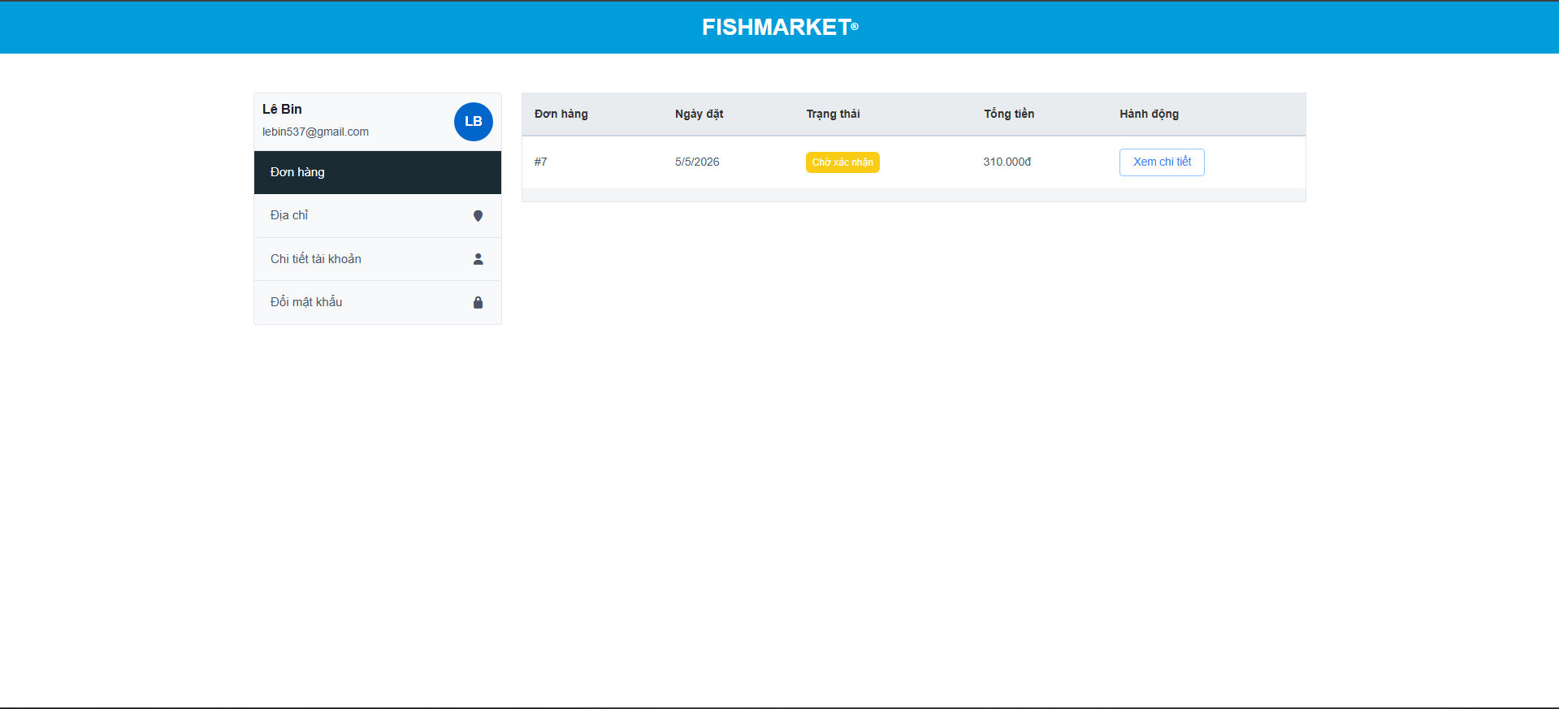
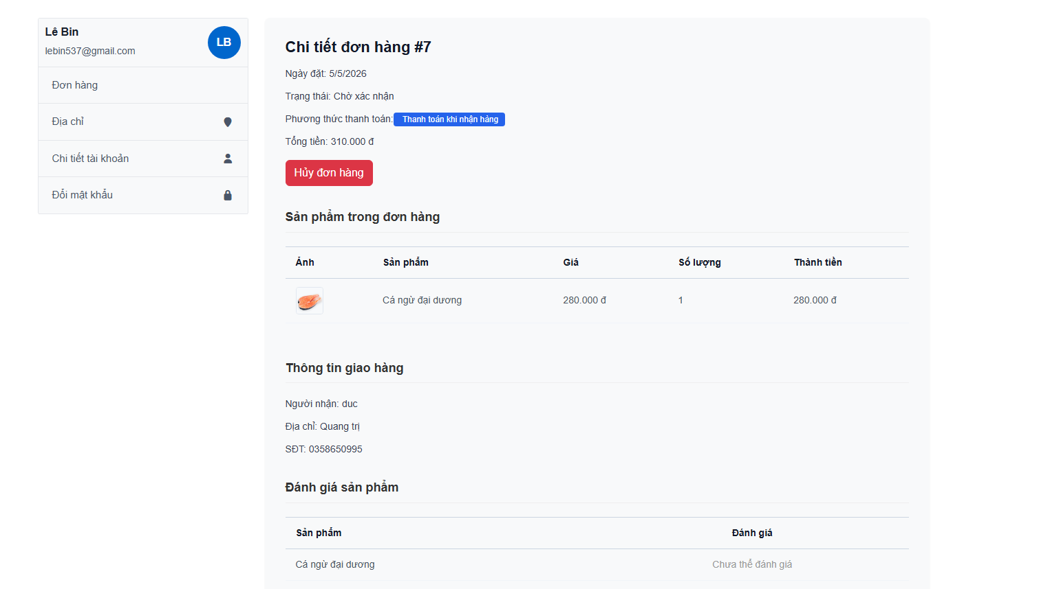

Test Case ID | Mô tả | Quy trình | Điều kiện tiên quyết | Kết quả mong đợi | Kết quả thực tế | Kết quả |  |  |  |  |  | Chú thích
 |  |  |  |  |  | Vòng 1 |  |  | Vòng 2
 |  |  |  |  |  | Trạng thái | Ngày kiểm tra | Người kiểm tra | Trạng thái | Ngày kiểm tra | Người kiểm tra
GUI_SHOW Đơn hàng
GUI-ĐH01 | [Đơn hàng] Textbox |  |  | - Text Color: black - Status: Enable | - Text Color: black - Status: Enable | Passed | 2026-04-03 | Đức | Passed | 2026-04-05 | Đức
GUI-ĐH02 | [Ngày đặt] Textbox |  |  | - Text Color: black - Status: Enable | - Text Color: black - Status: Enable | Passed | 2026-04-03 | Đức | Passed | 2026-04-05 | Đức
GUI-ĐH03 | [Trạng thái] Textbox |  |  | - Color: yellow - Status: Enable | - Color: yellow - Status: Enable | Passed | 2026-04-03 | Đức | Passed | 2026-04-05 | Đức
GUI-ĐH04 | [Tổng tiền] Textbox |  |  | - Text Color: black - Status: Enable | - Text Color: black - Status: Enable | Passed | 2026-04-03 | Đức | Passed | 2026-04-05 | Đức
GUI-ĐH05 | [Xem chi tiết] Button |  |  | - Color: blue - Status: Enable | - Color: blue - Status: Enable | Passed | 2026-04-03 | Đức | Passed | 2026-04-05 | Đức
GUI-ĐH06 | [Hủy đơn hàng] Button |  |  | - Color: red - Status: Enable | - Color: red - Status: Enable | Passed | 2026-04-03 | Đức | Passed | 2026-04-05 | Đức
FUNCTION_SHOW cập nhật loại văn bản
FUNC-ĐH01 | Nhấn vào xem chi tiết | 1. Truy cập vào trang web và đăng nhập 2. Chọn trang chọn tài khoản 3. Click vào đơn hàng 4. Click xem chi tiết | Đăng nhập thành công vào hệ thống | Hiển thị chi tiết đơn hàng | Hiển thị chi tiết đơn hàng | Passed | 2026-04-03 | Đức | Passed | 2026-04-05 | Đức
FUNC-ĐH02 | Nhấn vào hủy đơn hàng và chọn ok | 1. Truy cập vào trang web và đăng nhập 2. Chọn trang chọn tài khoản 3. Click vào đơn hàng 4. Click xem chi tiết 5. Click hủy đơn hàng và chọn ok | Đăng nhập thành công vào hệ thống | Hiển thị thông báo:"Đã hủy đơn hàng" | Hiển thị thông báo:"Đã hủy đơn hàng" | Passed | 2026-04-03 | Đức | Passed | 2026-04-05 | Đức
FUNC-ĐH03 | Nhấn vào hủy đơn hàng và chọn không | 1. Truy cập vào trang web và đăng nhập 2. Chọn trang chọn tài khoản 3. Click vào đơn hàng 4. Click xem chi tiết 5. Click hủy đơn hàng và chọn không | Đăng nhập thành công vào hệ thống | Không có gì xảy ra | Không có gì xảy ra | Passed | 2026-04-03 | Đức | Passed | 2026-04-05 | Đức

Địa chỉ
Project Name | Xây dựng Website mua bán thủy hải sản tích hợp chatbot ai hỗ trợ khách hàng
Module Code | Đơn hàng (Quản lý thông tin cá nhân)
 | Hoàn thành | Lỗi | Chưa kiểm tra | Bị chặn | Tổng lần kiểm tra
Round 1 | 16 | 0 | 0 | 0 | 16
Round 2 | 16 | 0 | 0 | 0 | 16
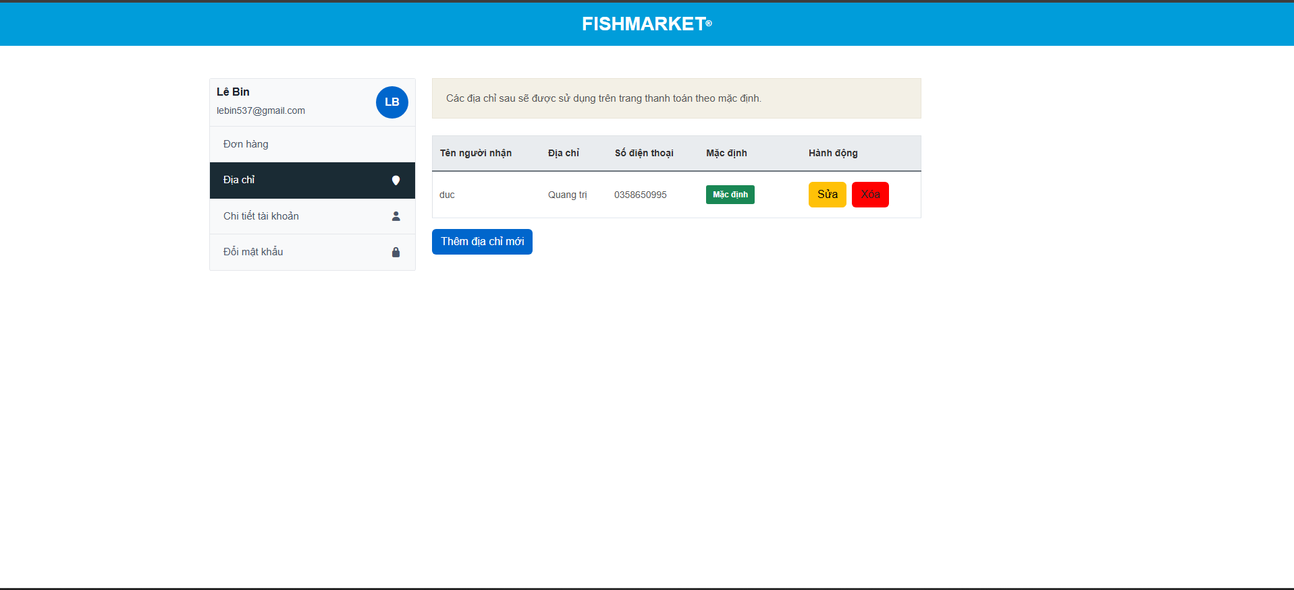
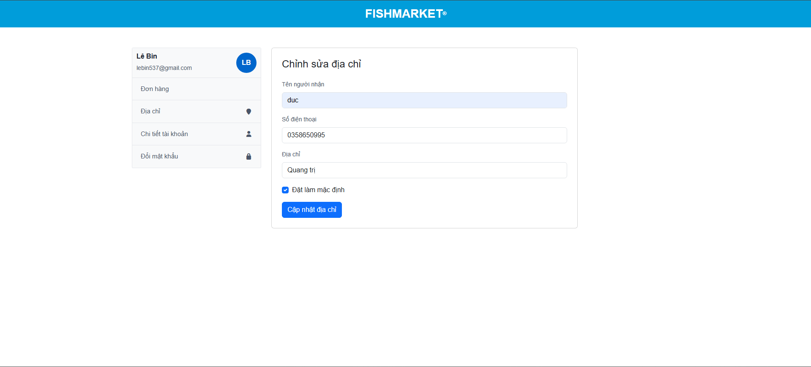

Test Case ID | Mô tả | Quy trình | Điều kiện tiên quyết | Kết quả mong đợi | Kết quả thực tế | Kết quả |  |  |  |  |  | Chú thích
 |  |  |  |  |  | Vòng 1 |  |  | Vòng 2
 |  |  |  |  |  | Trạng thái | Ngày kiểm tra | Người kiểm tra | Trạng thái | Ngày kiểm tra | Người kiểm tra
GUI_SHOW Địa chỉ
GUI - ĐC01 | [Tên người nhận] Text |  |  | - Text: Black - Status: Enable | - Text: Black - Status: Enable | Passed | 2026-04-03 | Đức | Passed | 05/04/2026 | Đức
GUI - ĐC02 | [Địa chỉ] Text |  |  | - Text: Black - Status: Enable | - Text: Black - Status: Enable | Passed | 2026-04-03 | Đức | Passed | 05/04/2026 | Đức
GUI - ĐC03 | [Số điện thoại] Text |  |  | - Text: Black - Status: Enable | - Text: Black - Status: Enable | Passed | 2026-04-03 | Đức | Passed | 05/04/2026 | Đức
GUI - ĐC04 | [Mặc định] Text |  |  | - Color: green - Status: Enable | - Color: green - Status: Enable | Passed | 2026-04-03 | Đức | Passed | 05/04/2026 | Đức
GUI - ĐC05 | [Hành động]Button |  |  | - Color: yellow/red - Status: Enable | - Color: yellow/red - Status: Enable | Passed | 2026-04-03 | Đức | Passed | 05/04/2026 | Đức
GUI - ĐC06 | [Thêm địa chỉ mới] Button |  |  | - Color: blue - Status: Enable | - Color: blue - Status: Enable | Passed | 2026-04-03 | Đức | Passed | 05/04/2026 | Đức
GUI - ĐC07 | [Cập nhật địa chỉ] Button |  |  | - Color: blue - Status: Enable | - Color: blue - Status: Enable | Passed | 2026-04-03 | Đức | Passed | 05/04/2026 | Đức
FUNCTION_SHOW Địa chỉ
FUNC-ĐCV01 | Ấn xóa địa chỉ và chọn có | 1. Truy cập vào trang web và đăng nhập 2. Chọn trang chọn tài khoản 3. Click vào Địa chỉ 4. Click xóa | Đăng nhập thành công vào hệ thống | Hiển thị thông báo:"Đã xóa địa chỉ" | Hiển thị thông báo:"Đã xóa địa chỉ" | Passed | 2026-04-03 | Đức | Passed | 05/04/2026 | Đức
FUNC-ĐCV02 | Ấn xóa địa chỉ và chọn không | 1. Truy cập vào trang web và đăng nhập 2. Chọn trang chọn tài khoản 3. Click vào Địa chỉ 4. Click xóa | Đăng nhập thành công vào hệ thống | Không có gì xảy ra | Không có gì xảy ra | Passed | 2026-04-03 | Đức | Passed | 05/04/2026 | Đức
FUNC-ĐCV03 | Ấn sửa địa chỉ | 1. Truy cập vào trang web và đăng nhập 2. Chọn trang chọn tài khoản 3. Click vào Địa chỉ 4. Click sửa | Đăng nhập thành công vào hệ thống | Hiển thị trang chỉnh sửa địa chỉ | Hiển thị trang chỉnh sửa địa chỉ | Passed | 2026-04-03 | Đức | Passed | 05/04/2026 | Đức
FUNC-ĐCV04 | Nhập thiếu thông tin trong sửa địa chỉ và ấn cấp nhật | 1. Truy cập vào trang web và đăng nhập 2. Chọn trang chọn tài khoản 3. Click vào Địa chỉ 4. Click sửa 5. Nhập thiếu thông tin 6. Ấn cập nhật | Đăng nhập thành công vào hệ thống | Hiện thị thông báo:"Vui lòng nhập đầy đủ thông tin" | Hiện thị thông báo:"Vui lòng nhập đầy đủ thông tin" | Passed | 2026-04-03 | Đức | Passed | 05/04/2026 | Đức
FUNC-ĐCV05 | Nhập chữ ở phần sđt trong sửa địa chỉ và ấn cấp nhật | 1. Truy cập vào trang web và đăng nhập 2. Chọn trang chọn tài khoản 3. Click vào Địa chỉ 4. Click sửa 5. Nhập chữ ở phần sđt 6. Ấn cập nhật | Đăng nhập thành công vào hệ thống | Hiện thị thông báo:"Sđt không hợp lệ" | Hiện thị thông báo:"Sđt không hợp lệ" | Passed | 2026-04-03 | Đức | Passed | 05/04/2026 | Đức
FUNC-ĐCV06 | Cập nhật thông tin thành công | 1. Truy cập vào trang web và đăng nhập 2. Chọn trang chọn tài khoản 3. Click vào Địa chỉ 4. Click sửa 5. Nhập đầy đủa thông tin mới 6. Ấn cập nhật | Đăng nhập thành công vào hệ thống | Hiện thị thông báo:"Cập nhật thông tin thành công" | Hiện thị thông báo:"Cập nhật thông tin thành công" | Passed | 2026-04-03 | Đức | Passed | 05/04/2026 | Đức
FUNC-ĐCV07 | Nhấn thêm địa chỉ mới | 1. Truy cập vào trang web và đăng nhập 2. Chọn trang chọn tài khoản 3. Click vào Địa chỉ 4. Click thêm địa chỉ mới | Đăng nhập thành công vào hệ thống | Hiển thị trang thêm địa chỉ mới | Hiển thị trang thêm địa chỉ mới | Passed | 2026-04-03 | Đức | Passed | 05/04/2026 | Đức
FUNC-ĐCV08 | Thêm địa chỉ mới thành công | 1. Truy cập vào trang web và đăng nhập 2. Chọn trang chọn tài khoản 3. Click vào Địa chỉ 4. Click thêm địa chỉ mới 5. Nhập đầy đủ thông tin 5. Click thêm địa chỉ | Đăng nhập thành công vào hệ thống | Hiện thị thông báo:"Thêm địa chỉ mới thành công" | Hiện thị thông báo:"Thêm địa chỉ mới thành công" | Passed | 2026-04-03 | Đức | Passed | 05/04/2026 | Đức
FUNC-ĐCV09 | Nhập thiếu thông tin trong thêm địa chỉ địa chỉ và thêm địa chỉ | 1. Truy cập vào trang web và đăng nhập 2. Chọn trang chọn tài khoản 3. Click vào Địa chỉ 4. Click thêm địa chỉ mới 5. Nhập thiếu thông tin 5. Click thêm địa chỉ | Đăng nhập thành công vào hệ thống | Hiện thị thông báo:"Vui lòng nhập đầy đủ thông tin" | Hiện thị thông báo:"Vui lòng nhập đầy đủ thông tin" | Passed | 2026-04-03 | Đức | Passed | 05/04/2026 | Đức

Chi tiết tài khoản
Project Name | Xây dựng Website mua bán thủy hải sản tích hợp chatbot ai hỗ trợ khách hàng
Module Code | Chi tiết tài khoản (Quản lý thông tin cá nhân)
 | Hoàn thành | Lỗi | Chưa kiểm tra | Bị chặn | Tổng lần kiểm tra
Round 1 | 11 | 0 | 0 | 0 | 11
Round 2 | 11 | 0 | 0 | 0 | 11
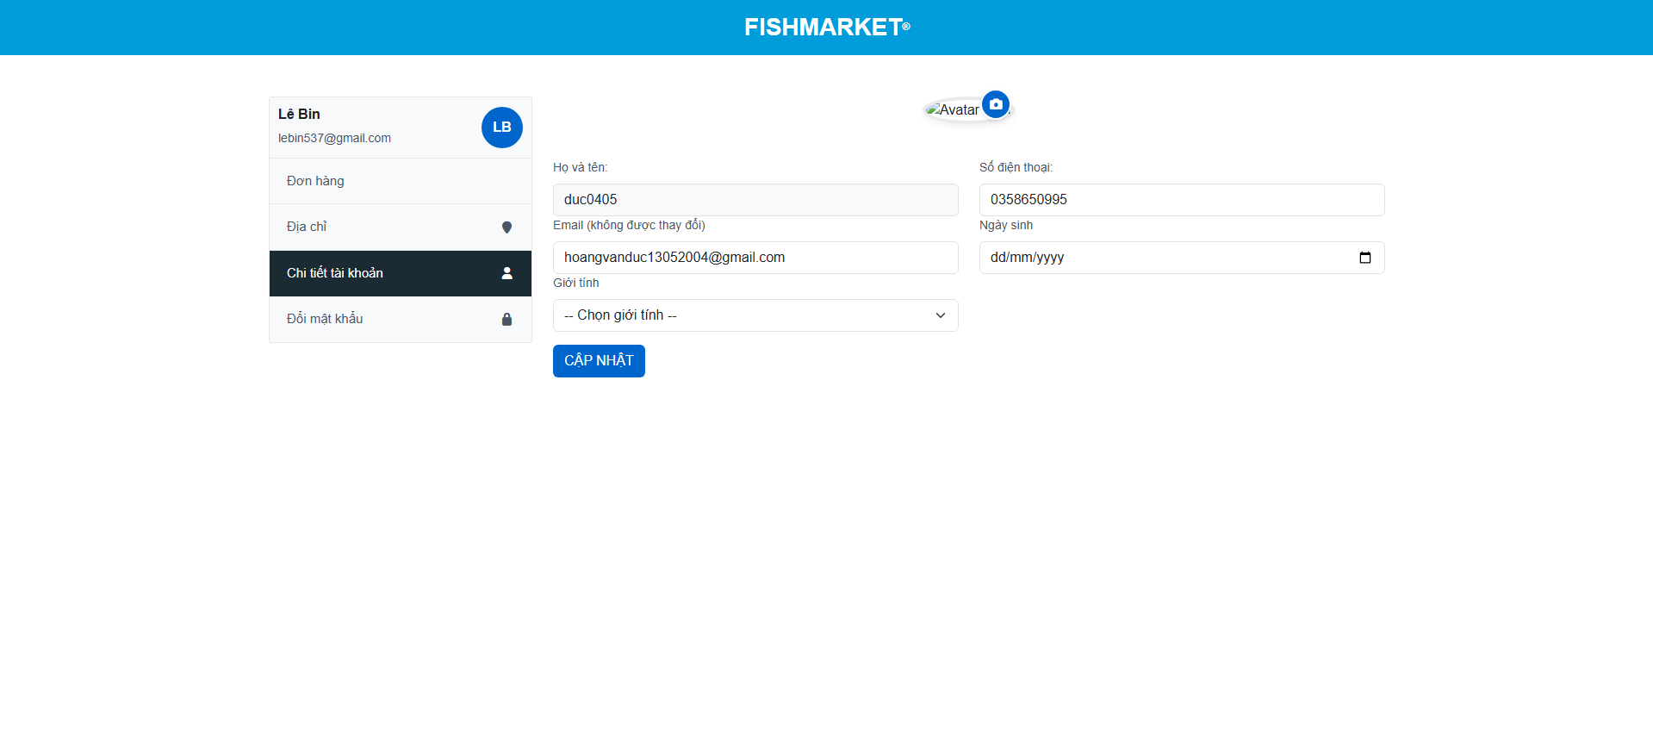

Test Case ID | Mô tả | Quy trình | Điều kiện tiên quyết | Kết quả mong đợi | Kết quả thực tế | Kết quả |  |  |  |  |  | Chú thích
 |  |  |  |  |  | Vòng 1 |  |  | Vòng 2
 |  |  |  |  |  | Trạng thái | Ngày kiểm tra | Người kiểm tra | Trạng thái | Ngày kiểm tra | Người kiểm tra
GUI_SHOW Chi tiết tài khoản
GUI - CTTK01 | [Họ và tên] textbox |  |  | - Text: Black - Status: Enable | - Text: Black - Status: Enable | Passed | 2026-04-03 | Đức | Passed | 05/04/2026 | Đức
GUI - CTTK02 | [Số điện thoại] textbox |  |  | - Text: Black - Status: Enable | - Text: Black - Status: Enable | Passed | 2026-04-03 | Đức | Passed | 05/04/2026 | Đức
GUI - CTTK03 | [email] textbox |  |  | - Text: Black - Status: Enable | - Text: Black - Status: Enable | Passed | 2026-04-03 | Đức | Passed | 05/04/2026 | Đức
GUI - CTTK04 | [Ngày sinh] day of birth |  |  | - Text: Black - Status: Enable | - Text: Black - Status: Enable | Passed | 2026-04-03 | Đức | Passed | 05/04/2026 | Đức
GUI - CTTK05 | [Giới tính] drop dow list |  |  | - Text: Black - Status: Enable | - Text: Black - Status: Enable | Passed | 2026-04-03 | Đức | Passed | 05/04/2026 | Đức
GUI - CTTK06 | [Avatar]image button |  |  | - Text: Black - Status: Enable | - Text: Black - Status: Enable | Passed | 2026-04-03 | Đức | Passed | 05/04/2026 | Đức
GUI - CTTK07 | [Cập nhật] Button |  |  | - color: blue - Status: Enable | - color: blue - Status: Enable | Passed | 2026-04-03 | Đức | Passed | 05/04/2026 | Đức
FUNCTION_SHOW Chi tiết tài khoản
FUNC-CTTK01 | Xác thực đổi thông tin thành công | 1. Truy cập vào trang web và đăng nhập 2. Chọn trang chọn tài khoản 3. Click vào chi tiết tài khoản 4. nhập đầy đủ thông tin mới 5. Click cập nhật | Đăng nhập thành công vào hệ thống | Hiển thị thông báo:"Cập nhật thành công" | Hiển thị thông báo:"Cập nhật thành công" | Passed | 2026-04-03 | Đức | Passed | 05/04/2026 | Đức
FUNC-CTTK02 | Bỏ trống sđt hoặc tên và ấn cập nhật | 1. Truy cập vào trang web và đăng nhập 2. Chọn trang chọn tài khoản 3. Click vào chi tiết tài khoản 4. Bỏ trống sđt hoặc tên và ấn cập nhật 5. Click cập nhật | Đăng nhập thành công vào hệ thống | Hệ thống thông báo: "Vui lòng nhập đầy đủ thông tin" | Hệ thống thông báo: "Vui lòng nhập đầy đủ thông tin" | Passed | 2026-04-03 | Đức | Passed | 05/04/2026 | Đức
FUNC-CTTK03 | Thay avatar thành công | 1. Truy cập vào trang web và đăng nhập 2. Chọn trang chọn tài khoản 3. Click vào chi tiết tài khoản 4. Chọn avatar 5. Chọn ảnh bất kỳ trên máy 6. Ấn cập nhật | Đăng nhập thành công vào hệ thống | Hệ thống thông báo: "Cập nhật avatar thành công" và cập nhật avatar | Hệ thống thông báo: "Cập nhật avatar thành công" và cập nhật avatar | Passed | 2026-04-03 | Đức | Passed | 05/04/2026 | Đức
FUNC-CTTK04 | Kiểm tra thay avatar có chọn file không phải ảnh được không | 1. Truy cập vào trang web và đăng nhập 2. Chọn trang chọn tài khoản 3. Click vào chi tiết tài khoản 4. Chọn avatar 5. Chọn file bất kỳ trên máy 6. Ấn cập nhật | Đăng nhập thành công vào hệ thống | thư mục sẽ chỉ hiển thị các file ảnh và không hiển thị các file định dạng khác | thư mục sẽ chỉ hiển thị các file ảnh và không hiển thị các file định dạng khác | Passed | 2026-04-03 | Đức | Passed | 05/04/2026 | Đức

Đổi mật khẩu
Project Name | Xây dựng Website mua bán thủy hải sản tích hợp chatbot ai hỗ trợ khách hàng
Module Code | Chi tiết tài khoản (Quản lý thông tin cá nhân)
 | Hoàn thành | Lỗi | Chưa kiểm tra | Bị chặn | Tổng lần kiểm tra
Round 1 | 8 | 0 | 0 | 0 | 8
Round 2 | 8 | 0 | 0 | 0 | 8
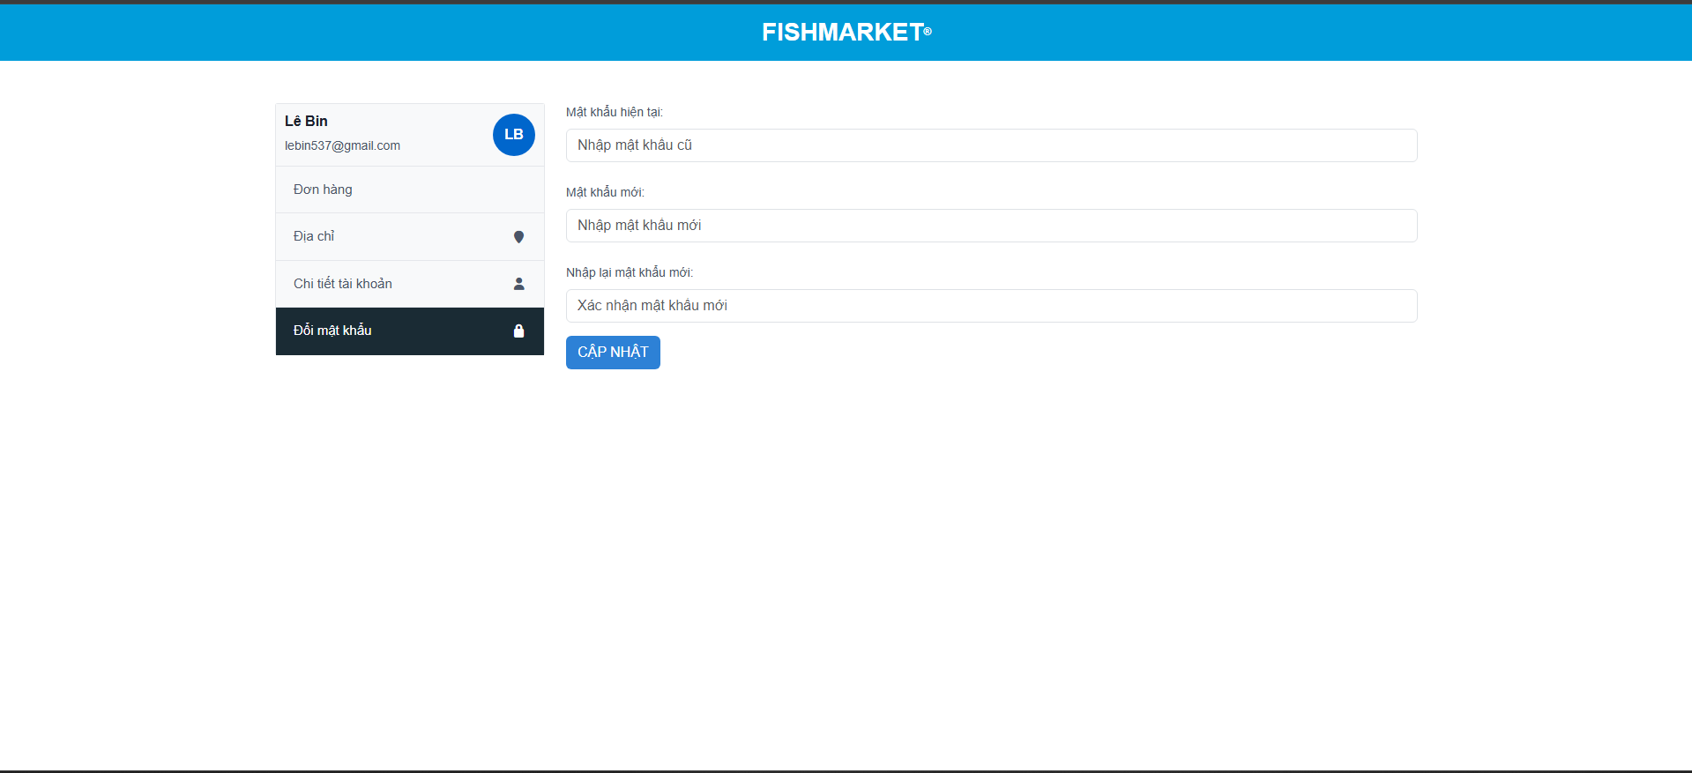

Test Case ID | Mô tả | Quy trình | Điều kiện tiên quyết | Kết quả mong đợi | Kết quả thực tế | Kết quả |  |  |  |  |  | Chú thích
 |  |  |  |  |  | Vòng 1 |  |  | Vòng 2
 |  |  |  |  |  | Trạng thái | Ngày kiểm tra | Người kiểm tra | Trạng thái | Ngày kiểm tra | Người kiểm tra
GUI_SHOW Đổi mật khẩu
GUI - ĐMK01 | [Mật khẩu hiện tại] Textbox |  |  | - Text: Black - Status: Enable | - Text: Black - Status: Enable | Passed | 2026-04-03 | Đức | Passed | 05/04/2026 | Đức
GUI - ĐMK02 | [Mật khẩu mới] Textbox |  |  | - Text: Black - Status: Enable | - Text: Black - Status: Enable | Passed | 2026-04-03 | Đức | Passed | 05/04/2026 | Đức
GUI - ĐMK03 | [Nhập lại Mật khẩu mới] Textbox |  |  | - Text: Black - Status: Enable | - Text: Black - Status: Enable | Passed | 2026-04-03 | Đức | Passed | 05/04/2026 | Đức
GUI - ĐMK04 | [Cập nhật] Button |  |  | - Text: Blue - Status: Enable | - Text: Blue - Status: Enable | Passed | 2026-04-03 | Đức | Passed | 05/04/2026 | Đức
FUNCTION_SHOW Đổi mật khẩu
FUNC-ĐMK01 | Xác thực đổi mật khẩu thành công | 1. Truy cập vào trang web và đăng nhập 2. Chọn trang chọn tài khoản 3. Click vào đổi mật khẩu 4. nhập đầy đủ thông tin mới 5. Click cập nhật | Đăng nhập thành công vào hệ thống | Hiển thị thông báo:"Cập nhật thành công" | Hiển thị thông báo:"Cập nhật thành công" | Passed | 2026-04-03 | Đức | Passed | 05/04/2026 | Đức
FUNC-ĐMK02 | Nhập sai mật khẩu hiện tại và ấn cập nhật | 1. Truy cập vào trang web và đăng nhập 2. Chọn trang chọn tài khoản 3. Click vào đổi mật khẩu 4. Nhập sai mật khẩu hiện tại 5. Click cập nhật | Đăng nhập thành công vào hệ thống | Hiển thị thông báo:"Sai mật khẩu hiện tại" | Hiển thị thông báo:"Sai mật khẩu hiện tại" | Passed | 2026-04-03 | Đức | Passed | 05/04/2026 | Đức
FUNC-ĐMK03 | Bỏ trống trường thông tin bất kỳ | 1. Truy cập vào trang web và đăng nhập 2. Chọn trang chọn tài khoản 3. Click vào đổi mật khẩu 4. Bỏ trống trường thông tin bất kỳ 5. Click cập nhật | Đăng nhập thành công vào hệ thống | Hệ thống thông báo: "Vui lòng nhập đầy đủ thông tin" | Hệ thống thông báo: "Vui lòng nhập đầy đủ thông tin" | Passed | 2026-04-03 | Đức | Passed | 05/04/2026 | Đức
FUNC-ĐMK04 | Nhập sai xác nhận mật khẩu mới | 1. Truy cập vào trang web và đăng nhập 2. Chọn trang chọn tài khoản 3. Click vào đổi mật khẩu 4. Nhập sai xác nhận mật khẩu mới 5. Click cập nhật | Đăng nhập thành công vào hệ thống | Hệ thống thông báo: "Mật khẩu không trùng khớp" | Hệ thống thông báo: "Mật khẩu không trùng khớp" | Passed | 2026-04-03 | Đức | Passed | 05/04/2026 | Đức

